最低报价
汕头职业技术学院办公家具采购需求书

序号 | 产品名称 | 产品图片 | 规格 | 材质说明 | 单位 | 数量 | 单价（元） | 小计（元）
1 | 胡桃办公桌 | 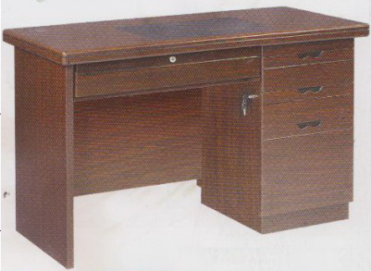 | 1200*600*750 | 1、材质选用优质胡桃木皮贴面，木纹清晰； 右三抽柜，中抽柜（左图为物品外观、结构参考图样，材质以本说明为准） 。 2、基材采用E1级环保型密度纤维板，密度达700kg/立方以上；3、采用绿色环保哑光聚脂漆，台面经过9道精心处理，漆层表面有光泽、手感柔和，漆层均匀，线条流畅，无尘粒、气泡、渣点；4、选用优质五金配件，结构坚实耐用。 | 只 | 60 | 810 | 48600
2 | 办公椅 | 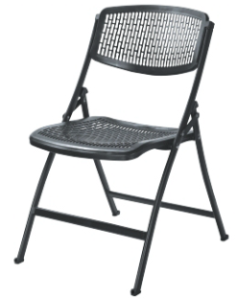 | 常规 | 1、椅面与椅背：采用增强型聚丙烯（PP）经低温一次性注射成形的塑胶板，具有耐冲击、抗老化、抗氧化等特点，方便清洁、色调明快，完全符合国际环保要求。 2、脚架：采用优质钢铁架，管厚1.2mm，经高温焗漆成型。 | 只 | 117 | 70 | 8190
3 | 中班台 | 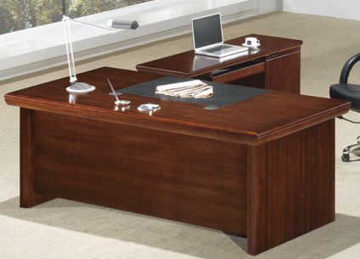 | 1800*900*750 | 面料：优质胡桃木皮贴面，面材木纹自然清晰； 基材：优质环保密度纤维板，经过防虫、防腐等化学处理，不易变形，各项技术指标均达国际标准； 油漆：采用绿色环保油漆，经过精心处理，兴亮平整，油漆无颗粒，无气泡、无渣点，颜色均匀、硬度高。 | 只 | 2 | 1700 | 3400
4 | 中班椅 | 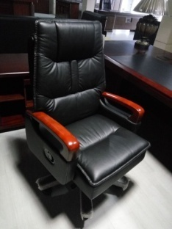 | 常规 | 面料：采用优质真皮，皮面光泽度好，皮质柔软，手感舒适，透气性好，光泽持久； 辅料：采用PU成型发泡高密度海棉，软硬适中，回弹性能好，表面有一层保护面，可防氧化、防碎，根据人体工程学原理设计，座感舒适。 椅脚：采用实木五星脚架架（经过干燥、防腐、防潮、防虫处理）。 | 只 | 2 | 1300 | 2600
5 | 书柜 |  | 800*400*2000 | 面料：优质胡桃木纹贴面，面材木纹清晰； 基材：优质环保密度纤维板，经过防虫、防腐等化学处理，不易变形，各项技术指标均达国际标准； 油漆：采用绿色环保油漆，经过精心处理，兴亮平整，油漆无颗粒，无气泡、无渣点，颜色均匀、硬度高。 上下门加锁。 | 只 | 10 | 800 | 8000
6 | 联邦沙发 | 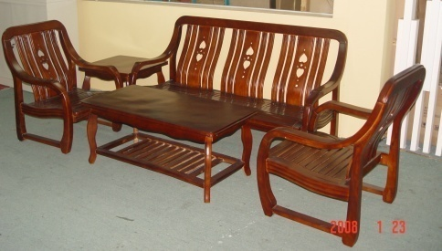 | 3+1+1+方+长 | 用料：采用优质木材；经过防虫、防腐等化学处理，各项技术指标均达国际标准，不易变形。 油漆：采用绿色环保油漆，经过精心处理，兴亮平整，油漆无颗粒，无气泡、无渣点，颜色均匀、硬度高。 | 套 | 11 | 1550 | 17050
7 | 铁皮 文件柜 |  | 860*400*1880 | 基材：采用0.6mm优质铁板磷化处理、静电粉喷塑金制造结构。 五金配件：采用优质五金配件及锁具。 | 只 | 22 | 358 | 7876
合计（元） |  | 95716
项目采购限价95716元（含税、运费、安装调试费）
交货时间：合同生效后10天。

